mixer
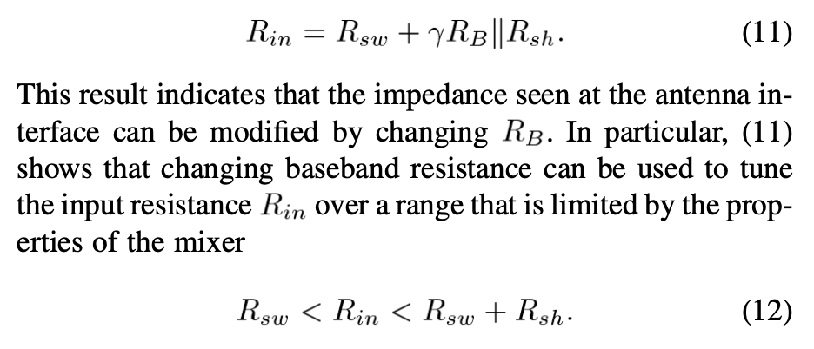
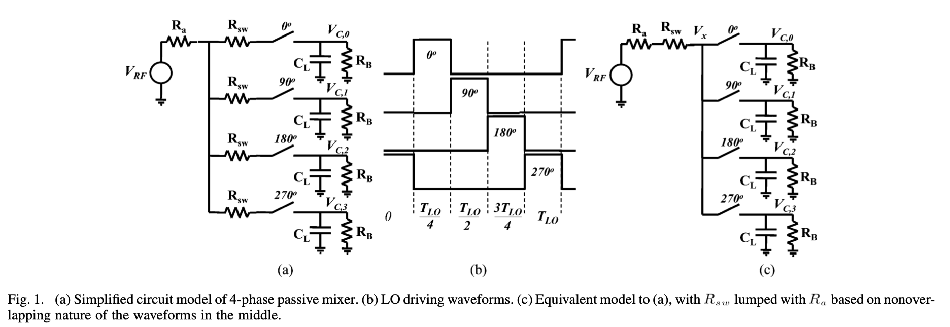
Filtro 4/4 |  | LNA
output Ch and Zb
center freq | 5.00E+06 | Zout | 4000
local osc | 2.40E+09 | gm | 1.00E-02
sampling freq | 9.60E+09
Cr | 7.50E-14
Ch | 2.29E-11 |  |  | ƛ | 0.20264236728
Zb | 1388.89 |  |  | 4ƛ/(1-4 ƛ) | 4.2789800855

 |  |  |  | simu |  |  | teoretical | simu
output Zmixer |  | output Rsh |  | Z11 | Rsw | ƛZb | Rsh | Rsh
Ra | 20000 | Ra | 20000 | 306.06313 | 100 | 281.44773234 | 14263.266952 | 769.33483573
Rsw | 100 | Zout_LNA | 4000 | 432.18681 | 200 | 281.44773234 | 14263.266952 | 1326.577905
Z_in_filtro | 1388.89 | Rsh | 14263.266952 | 546.87451 | 300 | 281.44773234 | 14263.266952 | 2009.7134808
Rsh | 14263.266952 |  |  | 656.92012 | 400 | 281.44773234 | 14263.266952 | 2948.089042
ƛZ_in_mixer | 281.44773234 |  |  | 763.694 | 500 | 281.44773234 | 14263.266952 | 4180.308507
Zmixer | 376.00157353 |  |  | 867.27507 | 600 | 281.44773234 | 14263.266952 | 5307.6804173
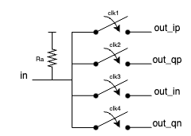
 |  |  |  | 967.60571 | 700 | 281.44773234 | 14263.266952 | 5441.1861498
 |  |  |  | 1069.1104 | 800 | 281.44773234 | 14263.266952 | 6139.1320054
 |  |  |  | 1173.7569 | 900 | 281.44773234 | 14263.266952 | 10018.195081
 |  |  |  | 1276.027 | 1000 | 281.44773234 | 14263.266952 | 14331.490349

 |  |  |  | Fator de qualidade diminui com Rsw

